데이터 개요
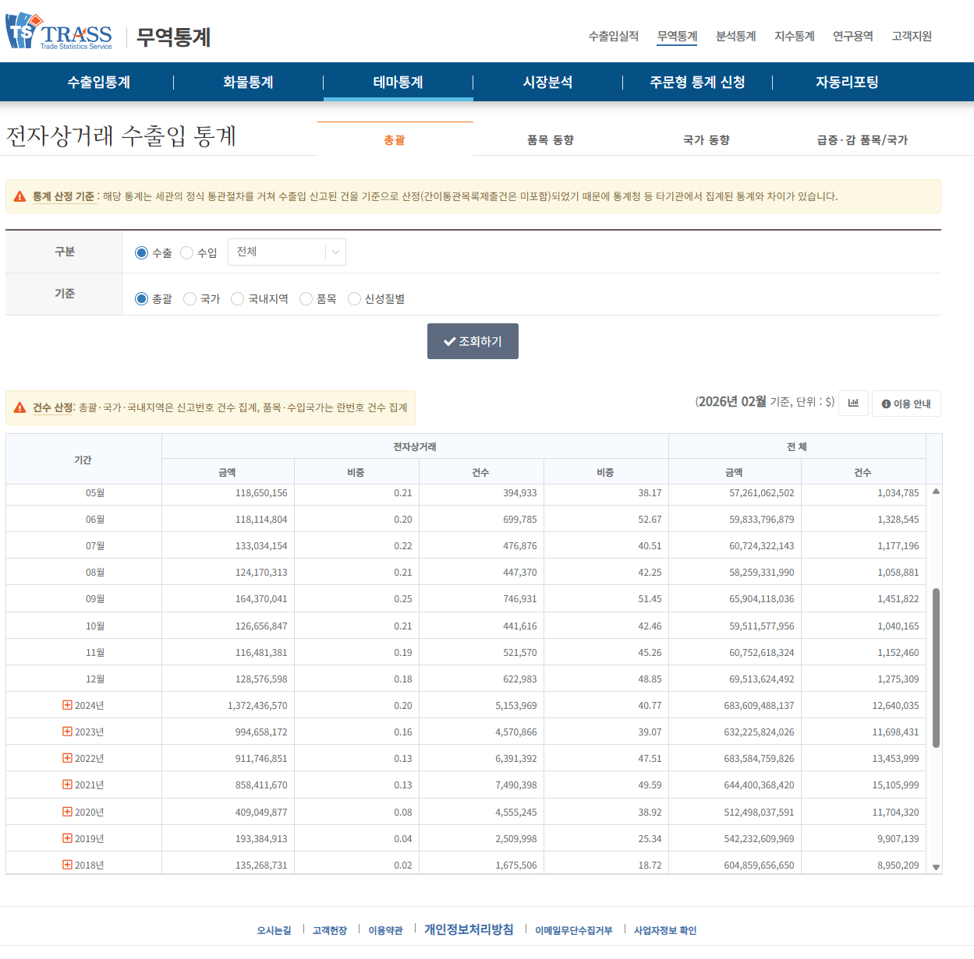
데이터 통계 출처
https://www.bandtrass.or.kr/theme/ecommerce.do?command=THE005View&viewCode=THE00501

